ก.พ.69
แบบข้อมูลโครงการจัดซื้อจัดจ้างในรอบเดือน กุมภาพันธ์ ปีงบประมาณ พ.ศ. 2569
สถานีตำรวจภูธรเมืองอุดรธานี
ลำดับที่ | งานที่ซื้อหรือจัดจ้าง | วงเงินที่ซื้อหรือจ้าง | ราคากลาง | วิธีซื้อหรือจ้าง | รายชื่อผู้เสนอราคา | ราคาที่เสนอ | ผู้ที่ได้รับการคัดเลือก | ราคาที่ตกลงซื้อหรือจ้าง | เหตุผลที่คัดเลือกโดยสรุป | เลขที่และวันที่ของสัญญาหรือข้อตกลงในการซื้อหรือจ้าง (โดยต้องมีข้อมูลทั้งเลขที่และวันที่ของสัญญาหรือข้อตกลงในการซื้อหรือจ้าง)
1 | จ้างเหมาซ่อมบำรุงรถยนต์ หมายเลขทะเบียนโล่ 91045 | 7,460.00 | 7,460.00 | เฉพาะเจาะจง | บริษัท มณฑลพัฒนา(1994) จำกัด | 7,460.00 | บริษัท มณฑลพัฒนา(1994) จำกัด | 7,460.00 | ต่อรองราคาแล้วผู้ขายยืนราคานี้ | ใบสั่งจ้าง 16/2569 ลงวันที่ 4 ก.พ. 2569
2 | จัดซื้อน้ำมันเชื้อเพลิงวันที่ 11-20 ก.พ. 69 | 178,700.00 | 178,700.00 | เฉพาะเจาะจง | ห้างหุ้นส่วนจำกัดธานีธุรกิจ (1993) | 178,700.00 | ห้างหุ้นส่วนจำกัดธานีธุรกิจ (1993) | 178,700.00 | ต่อรองราคาแล้วผู้ขายยืนราคานี้ | ใบสั่งซื้อ 22/2569 ลงวันที่ 10 ก.พ. 2569
3 | จัดซื้อน้ำมันเชื้อเพลิงวันที่ 21-28 ก.พ. 69 | 164,200.00 | 164,200.00 | เฉพาะเจาะจง | ห้างหุ้นส่วนจำกัดธานีธุรกิจ (1993) | 164,200.00 | ห้างหุ้นส่วนจำกัดธานีธุรกิจ (1993) | 164,200.00 | ต่อรองราคาแล้วผู้ขายยืนราคานี้ | ใบสั่งซื้อ 23/2569 ลงวันที่ 19 ก.พ. 2569
4 | จัดซื้อสมุดใบสั่งเจ้าพนักงานจราจร | 25,500.00 | 25,500.00 | เฉพาะเจาะจง | โรงพิมพ์ตำรวจ | 25,500.00 | โรงพิมพ์ตำรวจ | 25,500.00 | ต่อรองราคาแล้วผู้ขายยืนราคานี้ | ใบสั่งซื้อ 24/2569 ลงวันที่ 27 ก.พ. 2569
5 | จัดซื้อน้ำมันเชื้อเพลิงวันที่ 1-10 มี.ค. 69 | 175,200.00 | 175,200.00 | เฉพาะเจาะจง | ห้างหุ้นส่วนจำกัดธานีธุรกิจ (1993) | 175,200.00 | ห้างหุ้นส่วนจำกัดธานีธุรกิจ (1993) | 175,200.00 | ต่อรองราคาแล้วผู้ขายยืนราคานี้ | ใบสั่งซื้อ 25/2569 ลงวันที่ 27 ก.พ. 2569
6 | จ้างประกอบอาหารเลี้ยงผู้ต้องหา ผู้ต้องขัง ผู้ถูกกักขัง มี.ค. 2569 | 21,825.00 | 21,825.00 | เฉพาะเจาะจง | นางภัททิรา พุ่มแจ้ | 21,825.00 | นางภัททิรา พุ่มแจ้ | 21,825.00 | ต่อรองราคาแล้วผู้ขายยืนราคานี้ | ใบสั่งจ้าง 17/2569 ลงวันที่ 27 ก.พ. 2569
7 | จ้างเหมาทำความสะอาดอาคารกับ นางสาววิจิตร ศรีพรหม (มี.ค. - เม.ย.69) | 19,400.00 | 19,400.00 | เฉพาะเจาะจง | นางพิมพ์ทอง สมสนุก | 19,400.00 | นางสาววิจิตร ศรีพรหม | 19,400.00 | ต่อรองราคาแล้วผู้ขายยืนราคานี้ | ใบสั่งจ้าง 18/2569 ลงวันที่ 27 ก.พ. 2569
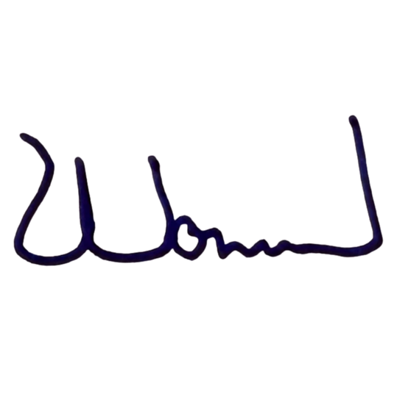
8 | จ้างเหมาทำความสะอาดอาคารกับ นางพิมพ์ทอง สมสนุก (มี.ค. - เม.ย.69) | 19,400.00 | 19,400.00 | เฉพาะเจาะจง | นางสาววิจิตร ศรีพรหม | 19,400.00 | นางพิมพ์ทอง สมสนุก | 19,400.00 | ต่อรองราคาแล้วผู้ขายยืนราคานี้ | ใบสั่งจ้าง 19/2569 ลงวันที่ 27 ก.พ. 2569

 |  |  |  |  |  | พ.ต.อ.
 |  |  |  |  |  | (พัฒนวงศ์ จันทร์พล)
 |  |  |  |  |  | ผกก.สภ.เมืองอุดรธานี

